INICIO
SOLICITUD DE PROYECTO

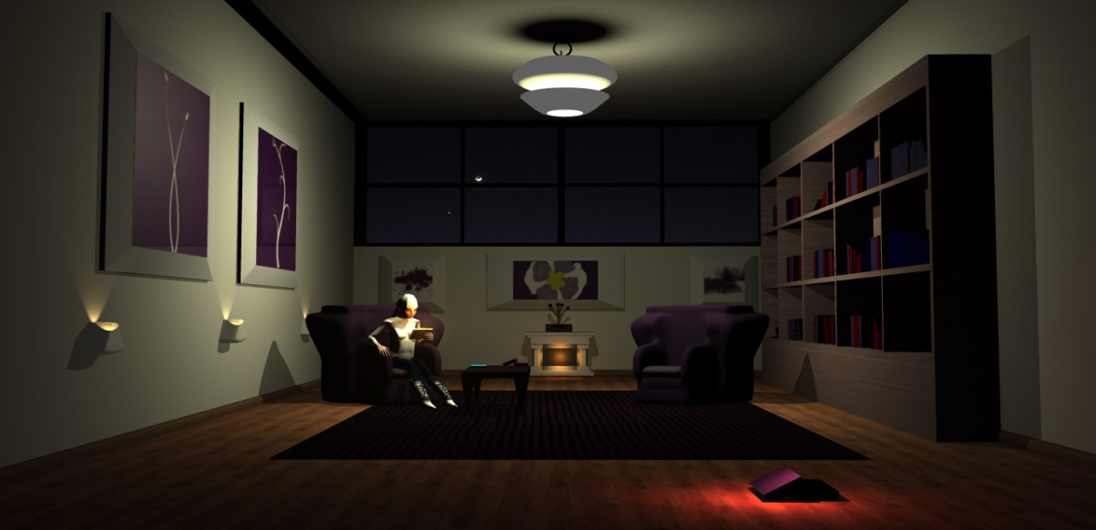
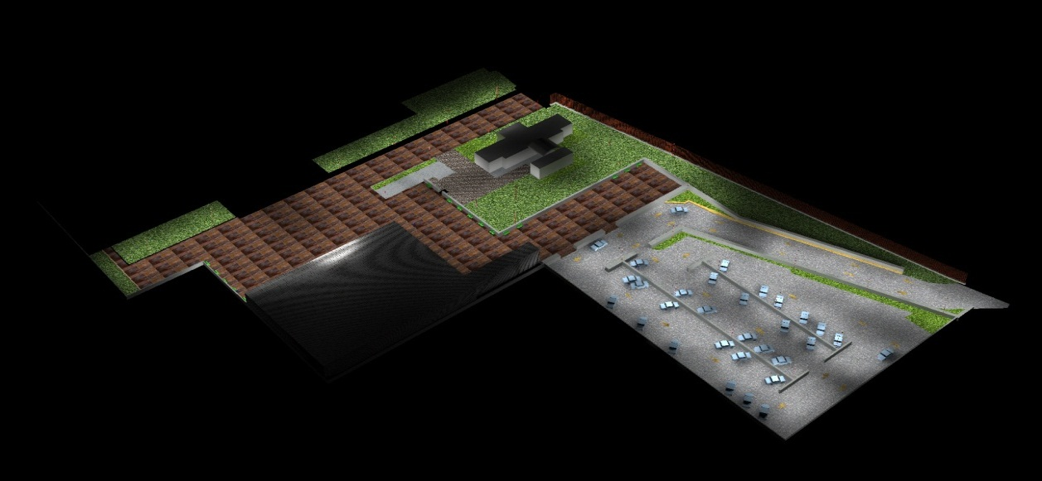
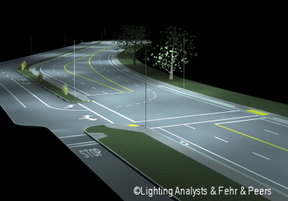

INTERIORES
EXTERIORES
VIALIDADES

PROYECTO INTERIORES
SOLICITUD DE PROYECTO
PROYECTO INTERIOR |  | 

DATOS DEL PROYECTO

NOMBRE DE PROYECTO:
FECHA DE SOLICITUD DE PROYECTO:
CLIENTE:
ASESOR DE PROYECTO:

REQUERIMEIENTOS DE PROYECTO

UBICACIÓN:
NIVEL RECOMENDADO (lux):

LUMINARIO O LUMINARIOS RECOMENDADOS

LUMINARIO RECOMENDADO: | LUMINARIO RECOMENDADO:
CATALOGO: | CATALOGO:
WATTS: | WATTS:
LUMENS INICIALES: | LUMENS INICIALES:
FACTOR DE DEPRECIACIÓN: | FACTOR DE DEPRECIACIÓN:
ALTURA DE MONTAJE: | ALTURA DE MONTAJE:
ALTURA DE PLANO DE TRABAJO: | ALTURA DE PLANO DE TRABAJO:
TIPO DE MONTAJE: | TIPO DE MONTAJE:
TILT: | TILT:
Reflectancias: | Reflectacias:

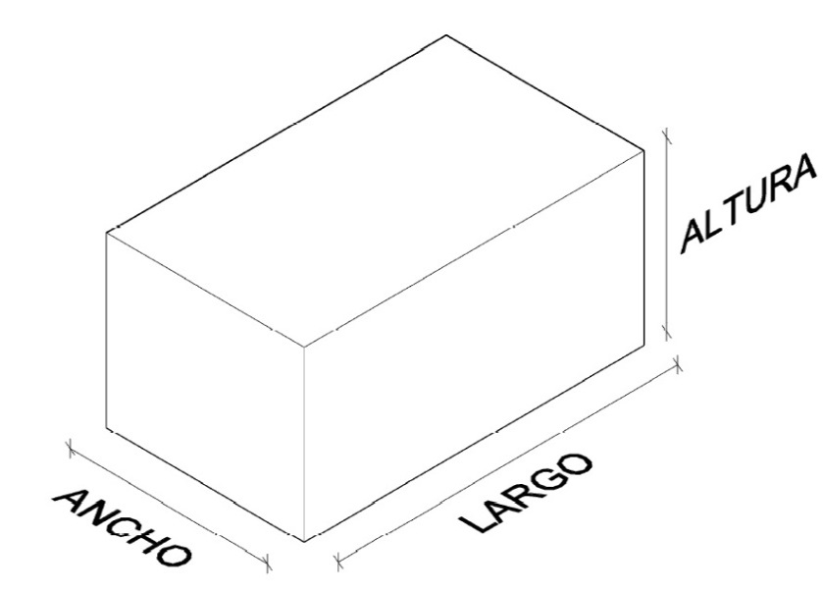
DIMENSIONES DEL AREA

ALTURA (m):
ANCHO (m):
LARGO (m):

EN CASO DE TENER EL PLANO EN AUTO CAD (DWG) MANDARLO JUNTO CON LA SOLICITUD DE PROYECTO

NOTAS:

 |  | Ing. Walberto Flores Rojas Dpto de Proyectos

PROYECTO EXTERIORES
SOLICITUD DE PROYECTO
PROYECTO EXTERIOR |  | 

DATOS DEL PROYECTO

NOMBRE DE PROYECTO:
FECHA DE SOLICITUD DE PROYECTO:
CLIENTE:
ASESOR DE PROYECTO:

REQUERIMEIENTOS DE PROYECTO

UBICACIÓN:
NIVEL RECOMENDADO (lux):

LUMINARIO O LUMINARIOS RECOMENDADOS

LUMINARIO RECOMENDADO: | LUMINARIO RECOMENDADO:
CATALOGO: | CATALOGO:
WATTS: | WATTS:
LUMENS INICIALES: | LUMENS INICIALES:
FACTOR DE DEPRECIACIÓN: | FACTOR DE DEPRECIACIÓN:
ALTURA DE MONTAJE: | ALTURA DE MONTAJE:
ALTURA DE PLANO DE TRABAJO: | ALTURA DE PLANO DE TRABAJO:
TIPO DE MONTAJE: | TIPO DE MONTAJE:
LARGO DEL BRAZO: | LARGO DE BRAZO:
TILT: | TILT:


DIMENSIONES DEL AREA

ANCHO (m):
LARGO (m):

EN CASO DE TENER EL PLANO EN AUTO CAD (DWG) MANDARLO JUNTO CON LA SOLICITUD DE PROYECTO

NOTAS:

 |  | Ing. Walberto Flores Rojas Dpto de Proyectos

PROYECTO VIALIDADES
SOLICITUD DE PROYECTO
PROYECTO VIALIDADES

DATOS DEL PROYECTO

NOMBRE DE PROYECTO:
FECHA DE SOLICITUD DE PROYECTO:
CLIENTE:
ASESOR DE PROYECTO:

REQUERIMIENTOS DE PROYECTO

UBICACIÓN:
NIVEL RECOMENDADO (lux):

LUMINARIO O LUMINARIOS RECOMENDADOS

LUMINARIO RECOMENDADO: | LUMINARIO RECOMENDADO:
CATALOGO: | CATALOGO:
WATTS: | WATTS:
LUMENS INICIALES: | LUMENS INICIALES:
FACTOR DE DEPRECIACIÓN: | FACTOR DE DEPRECIACIÓN:
ALTURA DE MONTAJE: | ALTURA DE MONTAJE:
ALTURA DE PLANO DE TRABAJO: | ALTURA DE PLANO DE TRABAJO:
LARGO BRAZO: | LARGO DE BRAZO:
TILT: | TILT:
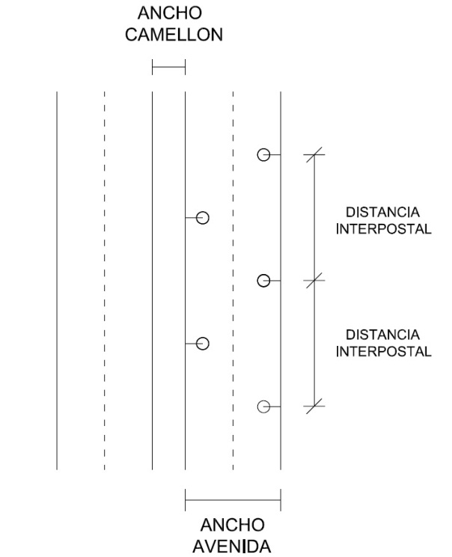

DIMENSIONES

DISTNCIA INTERPOSTAL (m):
ANCHO DE AVENIDA (m):
ANCHO DE CAMELLON (m):

EN CASO DE TENER EL PLANO EN AUTO CAD (DWG) MANDARLO JUNTO CON LA SOLICITUD DE PROYECTO

NOTAS:

 |  | Ing. Walberto Flores Rojas Dpto de Proyectos

